Sheet1

PEMERINTAH KABUPATEN DEMAK
SMP NEGERI 2 KARANGTENGAH
Jalan Raya Donorejo Kec. Karangtengah Demak, Jawa Tengah 59561
(0291) 6910950 Pos-el : smpn2.karangtengahdemak@yahoo.co.id

SURAT PERINTAH TUGAS
No : 800/106/2025

Dasar : | 1. Peraturan Menteri Keuangan Nomor 113/PMK.05/2012
 | 2. Peraturan Pemerintah Nomor 12 Tahun 2019
 | 3. Peraturan Daerah Kabupaten Demak Nomor 7 Tahun 2021
 | 4. Peraturan Bupati Demak Nomor 53 Tahun 2021
 | 5. Peraturan Bupati Demak Nomor 29 Tahun 2023

MEMERINTAHKAN :

Kepada : | 1. Nama | : | Malihatun Ni'mah, S.Si.
 | NIP. | : | 198008142009032003
 | Pangkat/Gol. | : | Penata Tingkat I, III/d
 | Jabatan | : | Guru Ahli Muda
 | 2. Nama | : | -
 | NIP | : | -
 | Pangkat/Gol. | : | -
 | Jabatan | : | -

Untuk : | Bimbingan Teknis Penyusunan Perangkat Pembelajaran Berbasis IT bagi Guru
 | Hotel Front One HK Resort Semarang
 | Rabu s.d. Jumat, 11 s.d. 13 Juni 2025

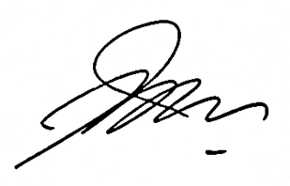
 |  |  |  | Ditetapkan di : Demak
 |  |  |  | Pada Tanggal : | 10 Juni 2025
 |  |  |  | Kepala SMPN 2 Karangtengah
 |  |  |  | Kab. Demak

 |  |  |  | Priyantono, S.Pd., M.Pd.
 |  |  |  | NIP. 196902251994031005

